MENU
画面名： |  | MENU | 作成日： | 2019/01/07 做成

画面

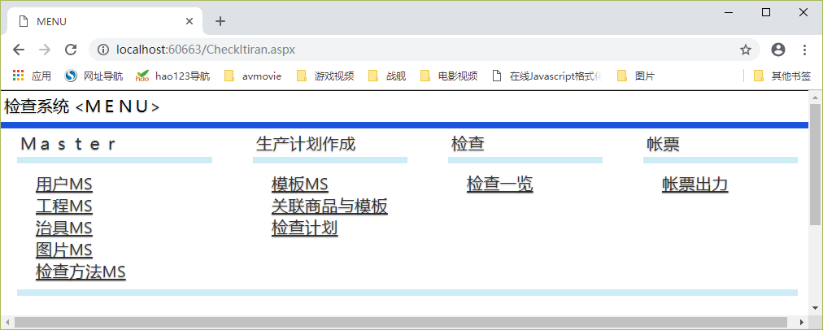

机能概要
 | 各个画面迁移

机能详细

 | 图片MS： 共有路径打开，Windows程序路径
 | 帐票出力：EXCEL帐票打开，EXCEL帐票 可以 出力 PDF

 | 其他：
 |  | 对应画面迁移 （无特别）

用户MS
画面名： |  | 用户MS | 作成日： | 2019/01/07 做成

画面
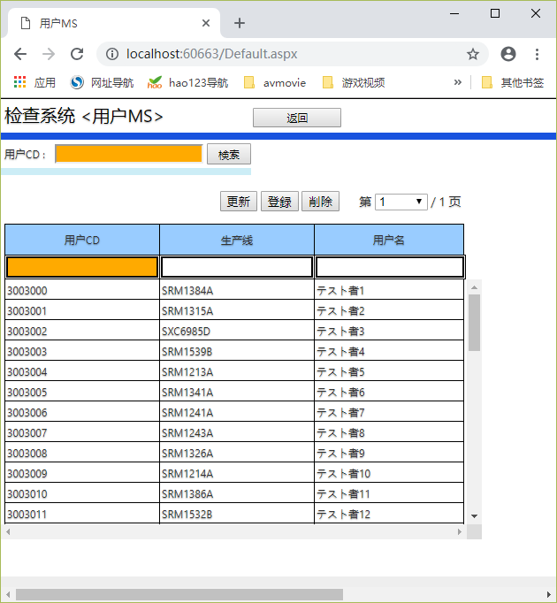

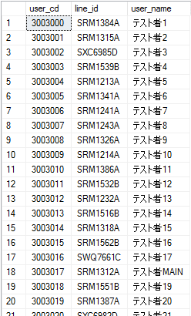

机能概要
 | 用户MS维护
m_user
用户MS

机能详细

 | 返回Button
 |  | MENU画面返回

 | PAGE LOAD
 |  | 用户数据一览 取得 全件

 | 检索
 |  | 用户数据一览 取得
 |  | 条件： LIKE %用户CD%

 | 更新
 |  | 选择行的数据 更新成 输入的数据

 | 删除
 |  | 删除选择行的数据

 | 登录
 |  | 输入的数据登录

 | 翻页
 |  | 每页 200条数据 ，显示对应页的数据

工程MS
画面名： |  | 工程MS | 作成日： | 2019/01/07 做成

画面

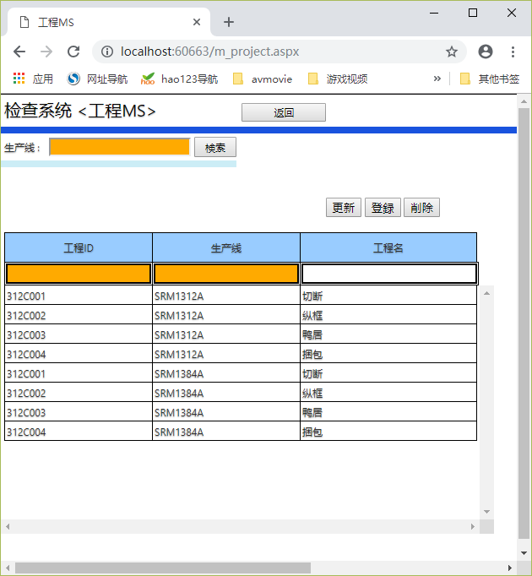

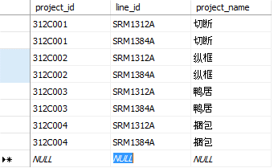

机能概要
 | 工程MS维护
m_project
工程MS

机能详细

 | 返回Button
 |  | MENU画面返回

 | PAGE LOAD
 |  | 工程数据一览 取得 全件

 | 检索
 |  | 工程数据一览 取得
 |  | 条件： 生产线

 | 更新
 |  | 选择行的数据 更新成 输入的数据

 | 删除
 |  | 删除选择行的数据

 | 登录
 |  | 输入的数据登录

 | 翻页
 |  | 每页 200条数据 ，显示对应页的数据

治具MS
画面名： |  | 治具MS |  |  |  | 作成日： | 2019/01/07 做成

画面

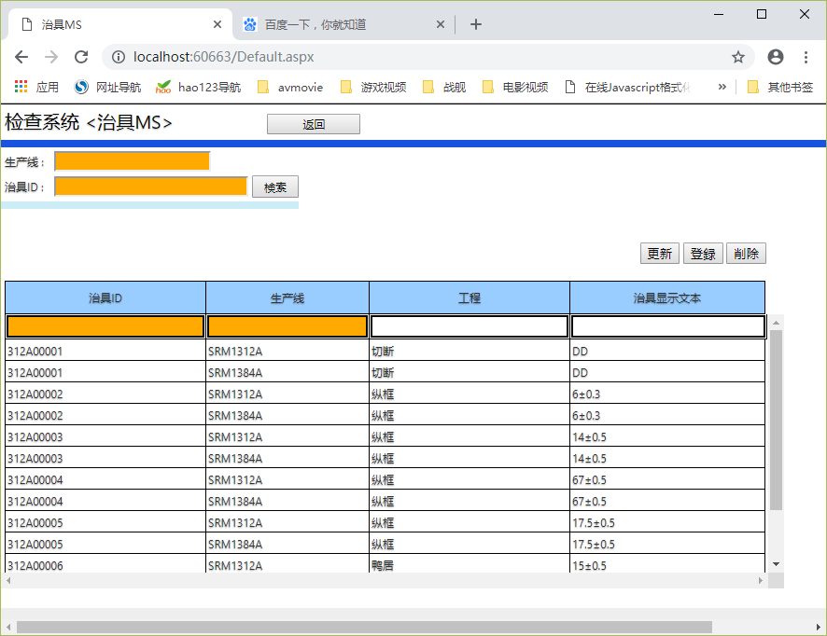
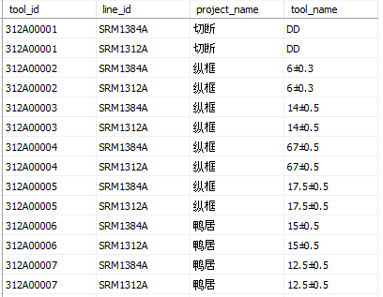

可扫描

可扫描

机能概要
 | 治具MS维护
m_tools
治具MS

机能详细

 | 返回Button
 |  | MENU画面返回

 | PAGE LOAD
 |  | 治具数据一览 取得 全件

 | 检索
 |  | 治具数据一览 取得
 |  | 条件： | 生产线 | 如果输入 | ‘=
 |  |  | 治具ID | 如果输入 | LIKE
 | 更新
 |  | 选择行的数据 更新成 输入的数据

 | 删除
 |  | 删除选择行的数据

 | 登录
 |  | 输入的数据登录

图片MS
画面名： |  | 图片MS |  | 作成日： | 2019/01/07 做成

画面
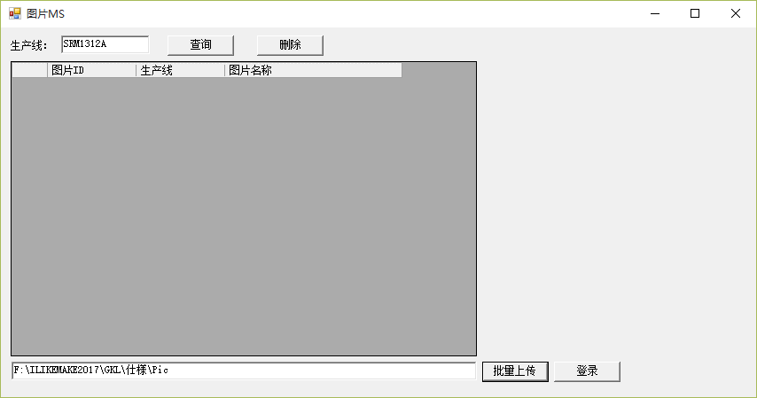

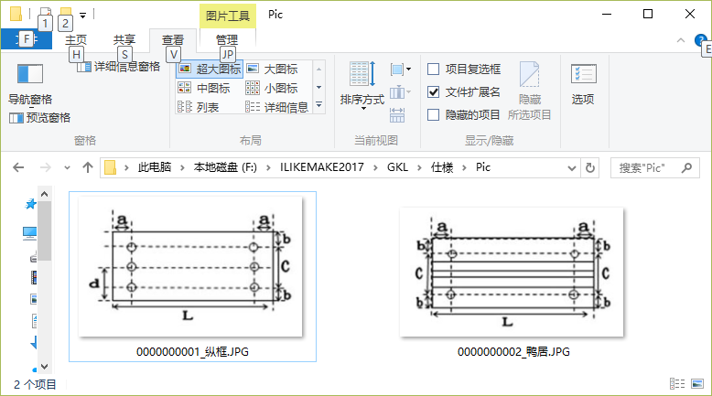

机能概要
 | 图片MS维护
m_picture
图片MS

机能详细

 | 查询
 |  | 条件： 生产线 | 生产线下所有数据取得

 | 删除
 |  | 删除选择行的数据

 | 批量上传
 |  | 选择要上传图片的文件夹

 | 登录
 |  | 把文件夹中的图片 上传到数据库中

 |  | 图片ID ： 图片文件名【_】以前的文章
 |  | 生产线： 画面的生产线
 |  | 文件名：文件名
 |  | 文件内容：图片的2进制内容

